组网示意图
典型组网方式介绍

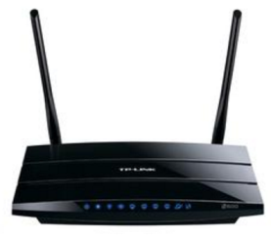

组网方式：直连云
智能家居云-华为

移动接入

WAN上行
或

智能家居APP –华为
Wi-Fi

Wi-Fi

待测设备

